جدول المتابعة

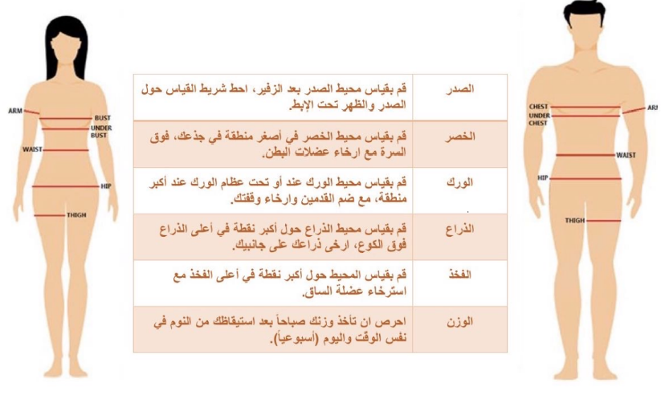
 | جدول المتابعة الاسبوعية

 | الاسبوع | تاريخ المراجعة | الوزن | الصدر | الخصر | الورك | الذراع | الفخذ
 | البداية | 2024-03-09
 | 1 | 2024-03-16
 | 2 | 2024-03-23
 | 3 | 2024-03-30
تاريخ التجديد | 4 | 2024-04-06
 | 5 | 2024-04-13
 | 6 | 2024-04-20
 | 7 | 2024-04-27
 | 8 | 2024-05-04
 | 9 | 2024-05-11
 | 10 | 2024-05-18
 | 11 | 2024-05-25
 | 12 | 2024-06-01

 |  |  |  | يتم اخذ والوزن والقياسات يوم السبت

